DECO #2
협력업체명 |  | ㈜삼광 |  | 작업 표준서 (CNC 가공 #2) |  |  |  |  |  |  | 공정순서 | 등록날인 | 배포날인 |  | 결 재 | 입 안 |  | 심 사 |  | 결 정
보증 부서명 |  | 품질관리팀 |  |  |  |  |  |  |  |  |  |  |  |  |  | 박범석 |  |  |  | 한진구
작성 부서명 |  | 가공기술파트
작성자
모 델 명 |  | M3 |  | 부 품 명 |  | DECO |  | 공 정 명 | CNC 가공 #2 |  |  | 품 번 |  |  | 표준번호 |  |  |  |  | Rev.01
1. | 가공JIG면 AIR분사 이물제거 |  |  |  | 2. | 제품 지그 안착 |  |  | 3. | Clamp작동 및 진공 확인 |  |  | 제 / 개 정 이 력 (Rev.)
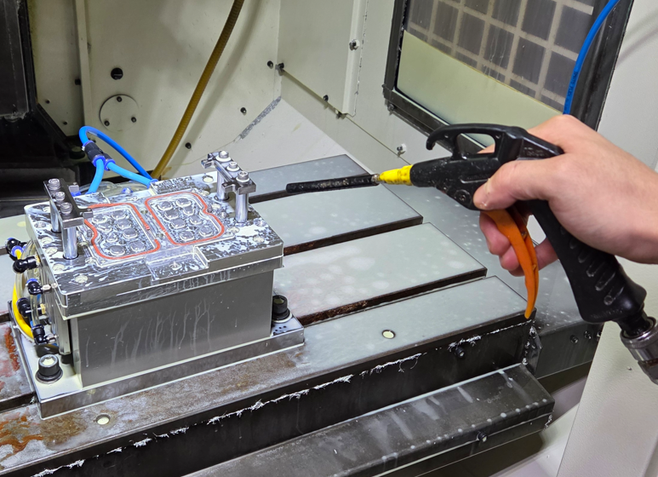 |  |  |  |  | 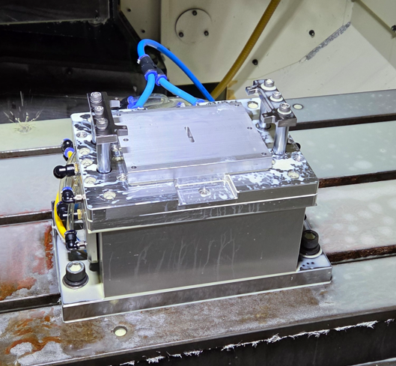 |  |  |  | 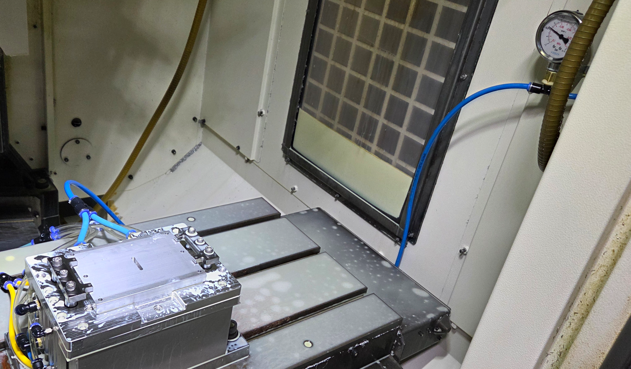 |  |  |  | NO | 제/개정일 |  | 제/개정 내역 |  |  |  | 작성 | 승인
 |  |  |  |  |  |  |  |  |  |  |  |  | 1 | 25.10.15 |  | 최초발행 |  |  |  | 박범석
 |  |  |  |  |  |  |  |  |  |  |  |  | 2
 |  |  |  |  |  |  |  |  |  |  |  |  | 소 요 부 품
 |  |  |  |  |  |  |  |  |  |  |  |  | NO | 부품명 |  | 부품코드 |  | 재질 및 사양 |  |  | 소요
 |  |  |  |  |  |  |  |  |  |  |  |  | 1 | AL 판재 |  |  |  | AL6013/130*100*11.6T |  |  | 1
 |  |  |  |  |  |  |  |  |  |  |  |  | 2
 |  |  |  |  |  |  |  |  |  |  |  |  | 필 요 치 공 구 |  |  |  |  |  |  | 교체주기
 |  |  |  |  |  |  |  |  |  |  |  |  | 1 | 가공Tool |  |  | 1ea | END MILL1 |  | 500 장
 |  |  |  |  |  |  |  |  |  |  |  |  | 2 | 가공Tool |  |  | 1ea | END MILL2 |  | 400 장
 |  |  |  |  |  |  |  |  |  |  |  |  | 3 | 가공Tool |  |  | 1ea | END MILL3 |  | 400 장
 |  |  |  |  |  |  |  |  |  |  |  |  | 4 | 가공Tool |  |  | 1ea | END MILL4 |  | 200 장
4. | 클램프 망치 |  |  |  | 5. | Start 버튼 Push 설비 가동 |  |  | 6. | 제품 AIR분사, 이물제거 |  |  | 5 | 가공Tool |  |  | 1ea | A면 제작툴 |  | 200 장
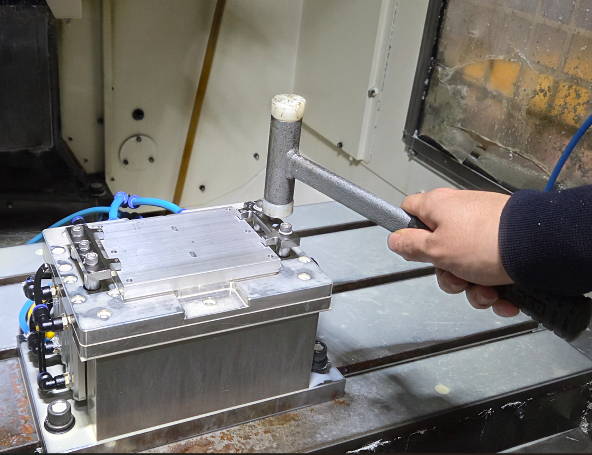 |  |  |  |  | 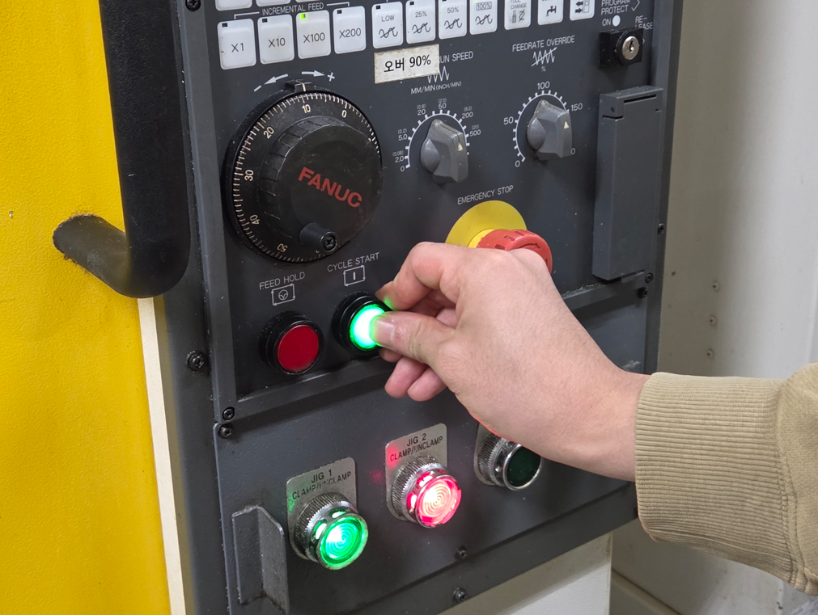 |  |  |  | 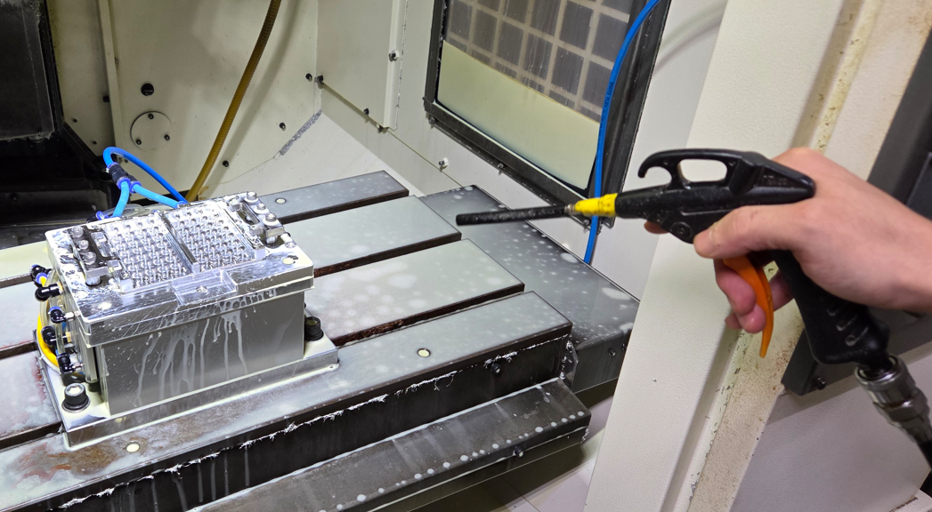 |  |  |  | 6 | 가공Tool |  |  | 1ea | Ball End Mill |  | 150 장
 |  |  |  |  |  |  |  |  |  |  |  |  | 7 | 가공Tool |  |  | 1ea | CUT1 |  | 150 장
 |  |  |  |  |  |  |  |  |  |  |  |  | 8 | 가공Tool |  |  | 1ea | CUT2 |  | 150 장
 |  |  |  |  |  |  |  |  |  |  |  |  | 9 | 가공Tool |  |  | 1ea | 도브테일 |  | 200 장
 |  |  |  |  |  |  |  |  |  |  |  |  | 10 | 가공Tool |  |  | 1ea | 면취툴 |  | 300 장

 |  |  |  |  |  |  |  |  |  |  |  |  | 작 업 조 건
 |  |  |  |  |  |  |  |  |  |  |  |  | 구분 |  | RPM |  | FEED |  | 비고
 |  |  |  |  |  |  |  |  |  |  |  |  | T1 |  | 9,000±3,000 |  | 500±300mm/min |  | END MILL1
 |  |  |  |  |  |  |  |  |  |  |  |  | T2 |  | 16,000±3,000 |  | 2,500±300mm/min |  | END MILL2
 |  |  |  |  |  |  |  |  |  |  |  |  | T3 |  | 18,000±3,000 |  | 2,000±300mm/min |  | END MILL3
7. | 물 / 에어세척 |  |  |  | 8. | 외관 검사 |  |  | 9. | 적재 |  |  | T4 |  | 16,000±3,000 |  | 2,000±300mm/min |  | END MILL4
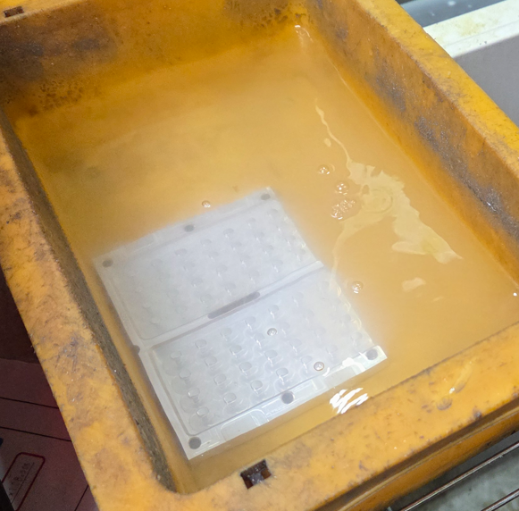 |  |  |  |  | 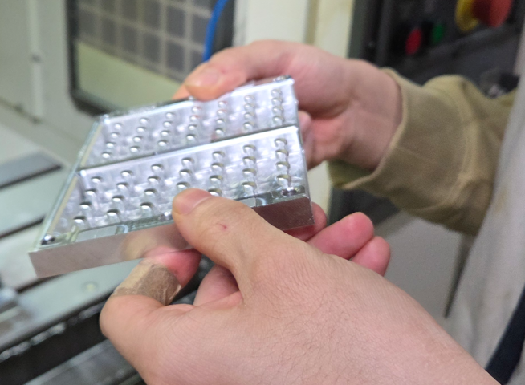 |  |  |  | 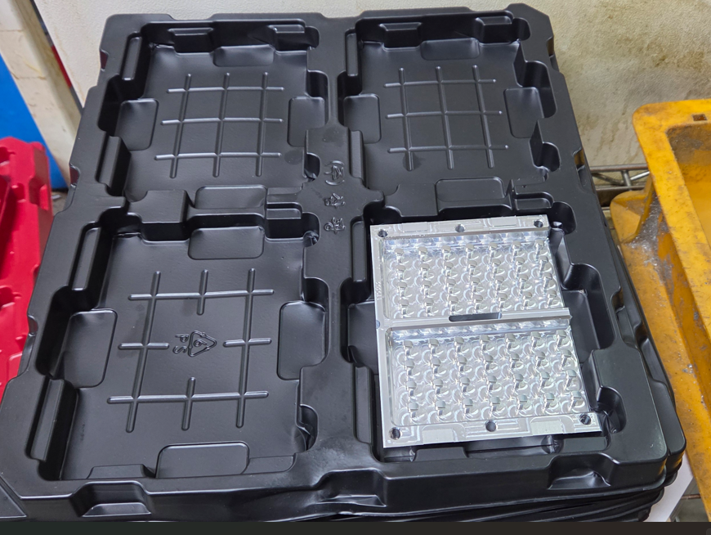 |  |  |  | T5 |  | 18,000±3,000 |  | 2,900±300mm/min |  | A면 제작툴
 |  |  |  |  |  |  |  |  |  |  |  |  | T6 |  | 18,000±3,000 |  | 2,600±300mm/min |  | Ball End Mill
 |  |  |  |  |  |  |  |  |  |  |  |  | T7 |  | 18,000±3,000 |  | 2,000±300mm/min |  | CUT1
 |  |  |  |  |  |  |  |  |  |  |  |  | T8 |  | 16,000±3,000 |  | 3,200±300mm/min |  | CUT2
 |  |  |  |  |  |  |  |  |  |  |  |  | T9 |  | 18,000±3,000 |  | 1,800±300mm/min |  | 도브테일
 |  |  |  |  |  |  |  |  |  |  |  |  | T10 |  | 16,000±3,000 |  | 200±300mm/min |  | 면취툴

 |  |  |  |  |  |  |  |  |  |  |  |  |  |  |  |  |  |  | 작업시간
 |  |  |  |  |  |  |  |  |  |  |  |  |  |  |  |  |  |  | 3,480 |  | SEC
 |  |  |  |  |  |  |  |  |  |  |  |  | 중점 관리 항목(조건 관리 항목)
 |  |  |  |  |  |  |  |  |  |  |  |  | 1. 공구 교체 미준수로 인한 LOT성 불량 없을 것. 2. 가공 구역별 미가공 없을 것. 3. 설비 가동전 공회전(AM 06:00 ~ 08:00 )이후 가동 할 것.
외관검사 및 치수 검사 기준
NO | 검사항목 |  | 검사방법 |  |  |  | 판단기준 |  |  | 검사주기 |  | 시료수
1 | 외관검사 |  | 육안 |  |  |  | 외관 검사기준에 준할 것 |  |  | 매 LOT |  | 전수 | 이상 발생시 처리 방법
2 |  |  |  |  |  |  |  |  |  |  |  |  | 1. 원자재 불량 발생시(연속 3회) 관리자에게 통보 2. 외관 불량 발생 및 치수불량 발생시 operator에게 통보, 조치 확인후 가동

DECO #3
협력업체명 |  | ㈜삼광 |  | 작업 표준서 (CNC 가공 #3) |  |  |  |  |  |  | 공정순서 | 등록날인 | 배포날인 |  | 결 재 | 입 안 |  | 심 사 |  | 결 정
보증 부서명 |  | 품질관리팀 |  |  |  |  |  |  |  |  |  |  |  |  |  | 박범석 |  |  |  | 한진구
작성 부서명 |  | 가공기술파트
작성자
모 델 명 |  | S26 |  | 부 품 명 |  | DECO |  | 공 정 명 | CNC 가공 #3 |  |  | 품 번 |  |  | 표준번호 |  |  |  |  | Rev.01
1. | 마스킹 테이프 부착 |  |  |  | 2. | JIG에어분사 이물제거 |  |  | 3. | 제품 JIG안착 |  |  | 제 / 개 정 이 력 (Rev.)
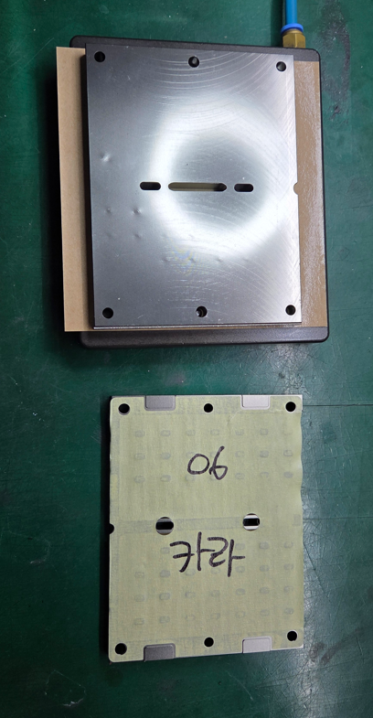 |  |  |  |  | 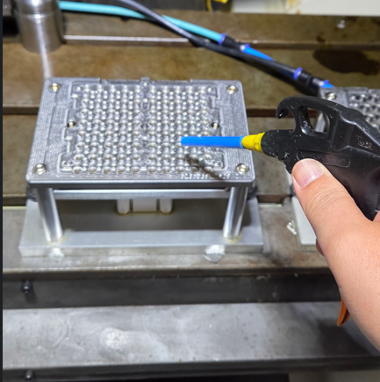 |  |  |  | 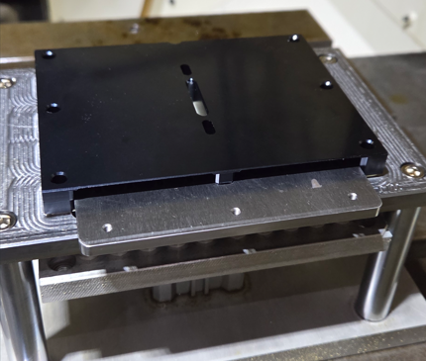 |  |  |  | NO | 제/개정일 |  | 제/개정 내역 |  |  |  | 작성 | 승인
 |  |  |  |  |  |  |  |  |  |  |  |  | 1 | 25.10.15 |  | 최초발행 |  |  |  | 박범석
 |  |  |  |  |  |  |  |  |  |  |  |  | 2 | 26.07.08 |  | T-CUT 교체주기 조정 |  |  |  | 박범석
 |  |  |  |  |  |  |  |  |  |  |  |  | 소 요 부 품
 |  |  |  |  |  |  |  |  |  |  |  |  | NO | 부품명 |  | 부품코드 |  | 재질 및 사양 |  |  | 소요
 |  |  |  |  |  |  |  |  |  |  |  |  | 1 | AL 판재 |  |  |  | AL6013/130*100*11.6T |  |  | 1
 |  |  |  |  |  |  |  |  |  |  |  |  | 2
 |  |  |  |  |  |  |  |  |  |  |  |  | 필 요 치 공 구 |  |  |  |  |  |  | 교체주기
 |  |  |  |  |  |  |  |  |  |  |  |  | 1 | 가공Tool |  |  | 1ea | END MILL1 |  | 500 장
 |  |  |  |  |  |  |  |  |  |  |  |  | 2 | 가공Tool |  |  | 1ea | END MILL2 |  | 100 장
 |  |  |  |  |  |  |  |  |  |  |  |  | 3 | 가공Tool |  |  | 1ea | END MILL3 |  | 100 장
 |  |  |  |  |  |  |  |  |  |  |  |  | 4 | 가공Tool |  |  | 1ea | T-CUT END MILL |  | 80 장
4. | 제품 안착 망치 질 |  |  |  | 5. | Start 버튼 Push 설비 가동 |  |  | 6. | 형상 가공 |  |  | 5 | 가공Tool |  |  | 1ea | END MILL4 |  | 100 장
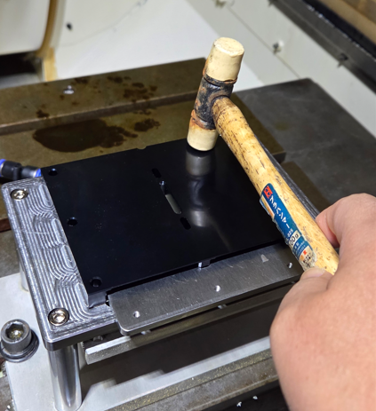 |  |  |  |  | 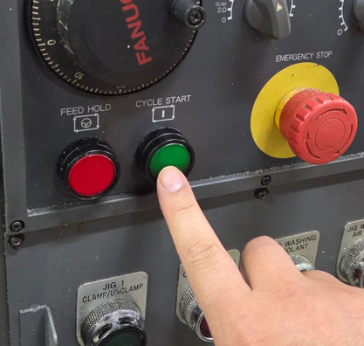 |  |  |  | 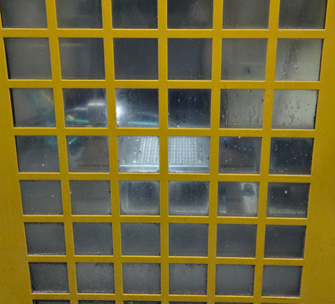 |  |  |  | 6 | 가공Tool |  |  | 1ea | END MILL5 |  | 300 장
 |  |  |  |  |  |  |  |  |  |  |  |  | 7 | 가공Tool |  |  | 1ea | 면취툴 |  | 300 장
 |  |  |  |  |  |  |  |  |  |  |  |  | 8 | 가공Tool |  |  | 1ea | END MILL6 |  | 300 장

 |  |  |  |  |  |  |  |  |  |  |  |  | 작 업 조 건
 |  |  |  |  |  |  |  |  |  |  |  |  | 구분 |  | RPM |  | FEED |  | 비고
 |  |  |  |  |  |  |  |  |  |  |  |  | T1 |  | 18,000±3,000 |  | 2,200±300mm/min |  | END MILL1
 |  |  |  |  |  |  |  |  |  |  |  |  | T2 |  | 20,000±3,000 |  | 1,800±300mm/min |  | END MILL2
 |  |  |  |  |  |  |  |  |  |  |  |  | T3 |  | 20,000±3,000 |  | 1,800±300mm/min |  | END MILL3
 |  |  |  |  |  |  |  |  |  |  |  |  | T4 |  | 18,000±3,000 |  | 1,000±300mm/min |  | T-CUT END MILL
7. | 제품에어분사 이물제거 |  |  |  | 8. | 물 / 에어세척 |  |  | 9. | 적재 |  |  | T5 |  | 16,000±3,000 |  | 3,200±300mm/min |  | END MILL4
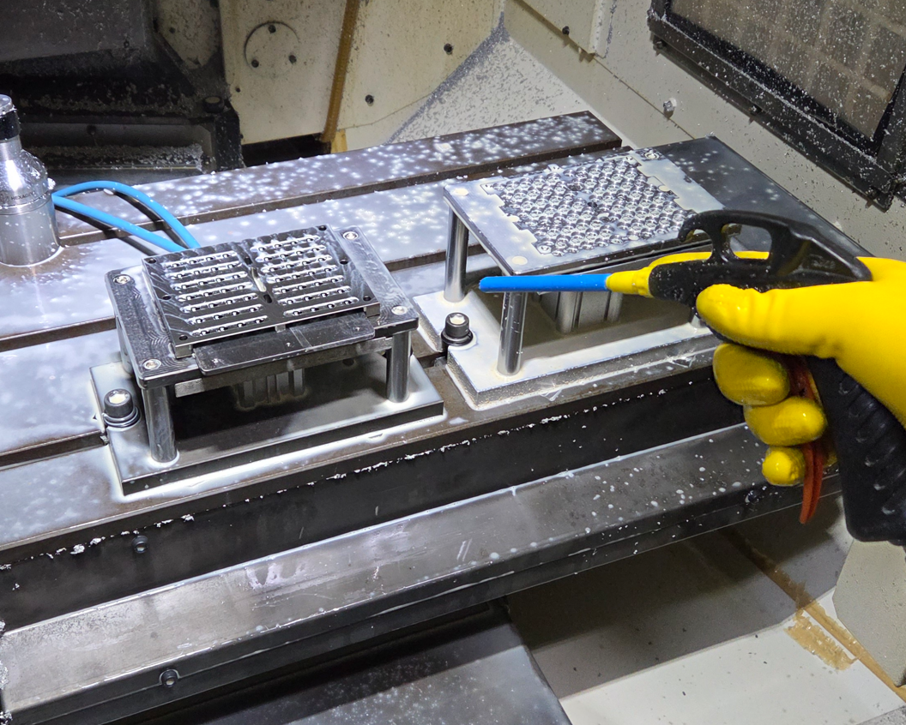 |  |  |  |  | 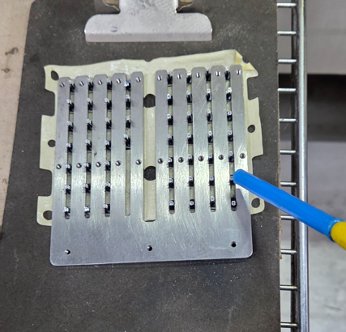 |  |  |  | 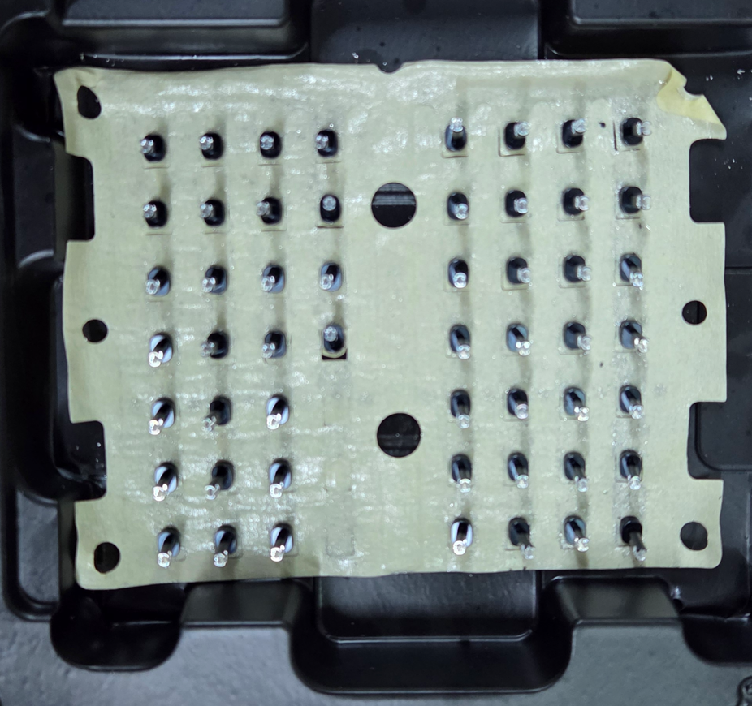 |  |  |  | T6 |  | 18,000±3,000 |  | 1,000±300mm/min |  | END MILL5
 |  |  |  |  |  |  |  |  |  |  |  |  | T7 |  | 18,000±3,000 |  | 1,000±300mm/min |  | 면취툴
 |  |  |  |  |  |  |  |  |  |  |  |  | T8 |  | 20,000±3,000 |  | 1,800±300mm/min |  | END MILL6

 |  |  |  |  |  |  |  |  |  |  |  |  |  |  |  |  |  |  | 작업시간
 |  |  |  |  |  |  |  |  |  |  |  |  |  |  |  |  |  |  | 3540 |  | SEC
 |  |  |  |  |  |  |  |  |  |  |  |  | 중점 관리 항목(조건 관리 항목)
 |  |  |  |  |  |  |  |  |  |  |  |  | 1. 공구 교체 미준수로 인한 LOT성 불량 없을 것. 2. 가공 구역별 미가공 없을 것. 3. 설비 가동전 공회전(AM 06:00 ~ 08:00 )이후 가동 할 것.

외관검사 및 치수 검사 기준 |  |  |  |  |  |  |  |  |  |  |  |  | 이상 발생시 처리 방법
NO | 검사항목 |  | 검사방법 |  |  |  | 판단기준 |  |  | 검사주기 |  | 시료수 | 1. 원자재 불량 발생시(연속 3회) 관리자에게 통보 2. 외관 불량 발생 및 치수불량 발생시 operator에게 통보, 조치 확인후 가동
1 | 외관검사 |  | 육안 |  |  |  | 외관 검사기준에 준할 것 |  |  | 매 LOT |  | 전수
2 | 치수검사 |  | 버니어 켈리퍼스 |  |  |  | 치수 SPEC에 만족 할 것 |  |  | 초,중,종물 |  | 1ea/호기별

